Sheet1
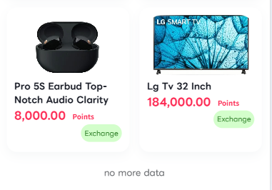
 |  |  |  | APP名字 |  | AVIVA
 |  |  |  | 地区 |  | 喀麦隆 |  |  |  |  |  |  |  | 系统时间(UTC+1:00)中非西部时间
 |  |  |  | 参考网站 |  | https://www.avivainvestors.com/
 |  |  |  | 语言 |  | 法语
 |  |  |  | 货币 |  | XAF
 |  |  |  | 域名 |  | https://www.AVIVA-CM.com/

 |  | 产品名称 |  |  | 价格 |  | （天）收益产生次数 | 每次收益 | 日收入 |  |  | 总收入 |  | 周期 |  | 限购 |  | 状态显示
 | (Produit d'expérience) |  |  |  | 0 |  | 1次 | 110 | 110 |  |  | 330 |  | 3 |  | 1
 |  | Revenu fixe 1 |  | 24.242424242 | 8000 |  | 3 | 110 | 330 |  |  | 120450 |  | 365 |  | 不限
 |  | Revenu fixe 2 |  | 28.125 | 45000 |  | 5 | 320 | 1600 |  |  | 584000 |  | 365 |  | 不限
 |  | Revenu fixe 3 |  | 27.777777778 | 100000 |  | 10 | 360 | 3600 |  |  | 1314000 |  | 365 |  | 不限 |  | Bientôt disponible
 |  | Revenu fixe 4 |  | 26.666666667 | 380000 |  | 15 | 950 | 14250 |  |  | 5201250 |  | 365 |  | 不限 |  | Bientôt disponible
 |  | Revenu fixe 5 |  | 25.806451613 | 800000 |  | 20 | 1550 | 31000 |  |  | 11315000 |  | 365 |  | 不限 |  | Bientôt disponible
 |  | Revenu fixe 6 |  | 24.80620155 | 1600000 |  | 30 | 2150 | 64500 |  |  | 23542500 |  | 365 |  | 不限 |  | Bientôt disponible
 |  | Revenu fixe 7 |  | 18.75 | 3000000 |  | 40 | 4000 | 160000 |  |  | 58400000 |  | 365 |  | 不限 |  | Bientôt disponible
 |  | Revenu fixe 8 |  | 17.073170732 | 7000000 |  | 50 | 8200 | 410000 |  |  | 149650000 |  | 365 |  | 不限 |  | Bientôt disponible
 |  | Revenu fixe 9 |  | 16.049382716 | 13000000 |  | 60 | 13500 | 810000 |  |  | 295650000 |  | 365 |  | 不限 |  | Bientôt disponible
 |  | Revenu fixe 10 |  | 15 | 18000000 |  | 80 | 15000 | 1200000 |  |  | 438000000 |  | 365 |  | 不限 |  | Bientôt disponible

 |  |  |  |  | 当天任何时间购买都是次日午夜23：59分前必须手动领取，如果未领取。则保留24小时。过24小时未领收益作废
 |  | 例如:3月17日晚上11点购买。次日凌晨即可随机产生收益。并进行手动领取。18号晚上23.59分之前领取到总金额330。如未领取任意一次110。保留领取到19号23.59分。00过后则作废。

 |  | SVIP1 |  | 个人购买产品两个Revenu fixe1.每日领取50XAF |  |  |  |  |  |  |  | LV1月薪奖励 |  | 团队LV1累计充值达到300000 |  |  |  | 领取3000 |  | 以月计算。每月刷新，只能领取一次达到条件的最高对应金额。不能叠加领取 |  | 不显示在前端。
 |  | SVIP2 |  | 个人购买产品两个Revenu fixe2.每日领取80XAF |  |  |  |  |  |  |  |  |  | 团队LV1累计充值达到800000 |  |  |  | 领取5000
 |  | SVIP3 |  | 个人购买产品两个Revenu fixe3.每日领取120XAF |  |  |  |  |  |  |  |  |  | 团队LV1累计充值达到1500000 |  |  |  | 领取8000
 |  | SVIP4 |  | 个人购买产品两个Revenu fixe4.每日领取160XAF |  |  |  |  |  |  |  |  |  | 团队LV1累计充值达到3000000 |  |  |  | 领取15000
 |  | SVIP5 |  | 个人购买产品两个Revenu fixe5.每日领取200XAF |  |  |  |  |  |  |  |  |  | 团队LV1累计充值达到8000000 |  |  |  | 领取30000
 |  | SVIP6 |  | 个人购买产品两个Revenu fixe6.每日领取240XAF |  |  |  |  |  |  |  |  |  | 团队LV1累计充值达到30000000 |  |  |  | 领取50000
 |  | SVIP7 |  | 个人购买产品两个Revenu fixe7.每日领取280XAF
 |  | SVIP8 |  | 个人购买产品两个Revenu fixe8.每日领取320XAF
 |  | SVIP9 |  | 个人购买产品两个Revenu fixe9.每日领取360XAF |  |  |  |  |  |  |  |  |  |  |  |  |  |  |  |  | 奖池累计金 |  | 奖池每天放3000。凌晨刷新。五点开奖。
 |  | SVIP10 |  | 个人购买产品两个Revenu fixe10.每日领取500XAF
 |  |  |  |  |  |  |  |  |  |  |  |  |  |  |  |  |  |  |  |  | 条件1 |  | 个人LV1团队当天充值最高为一等奖。领取1388FCFA
 |  | 代理级别 |  |  | 条件 |  |  | 奖励 |  |  |  |  |  |  |  |  |  |  |  |  | 条件2 |  | 个人当天累计充值达到最高为二等奖。领取888FCFA
 |  | 见习组长 |  |  | 30名LV1级充值成员 |  |  | 8000 |  |  |  |  |  |  |  |  |  |  |  |  | 条件3 |  | 个人当天邀请人数最高为三等奖。团队领取688FCFA
 |  | 市场主管 |  |  | 300名LV123级充值会员 |  |  | 15000
 |  | 市场经理 |  |  | 500名LV123级充值会员 |  |  | 45000
 |  | 市场总经理 |  |  | 800名LV123级充值会员 |  |  | 90000
 |  | 大区经理 |  |  | 1200名LV123级充值会员 |  |  | 200000
 |  | 大区总经理 |  |  | 3000+LV123级充值会员 |  |  | 500000
 |  | 城市合作伙伴 |  |  | 5000+LV1级充值会员 |  |  | 1000000

 | 理财产品 |  | 产品名称 |  | 价格区间 |  | 参考金额计算 | 日收入 |  | 总收入 |  | 周期 | 收益比例 | 限购 |  | 状态显示
 |  |  | Periodic 1 |  | 1000-15000 |  | 1000 | 15 |  | 45 |  | 3 | 1.50% | 5 |  | 开放
 |  |  | Periodic 2 |  | 3000-50000 |  | 3000 | 54 |  | 378 |  | 7 | 1.80% | 5 |  | 开放
 |  |  | Periodic 3 |  | 5000-150000 |  | 5000 | 110 |  | 3300 |  | 30 | 2.20% | 5 |  | 开放
 |  |  | Periodic 4 |  | 8000-300000 |  | 8000 | 200 |  | 18000 |  | 90 | 2.50% | 5 |  | 开放
 |  |  | Periodic 5 |  | 10000-500000 |  | 10000 | 280 |  | 50400 |  | 180 | 2.80% | 5 |  | 开放
 |  |  | Periodic 6 |  | 15000-800000 |  | 15000 | 525 |  | 191625 |  | 365 | 3.50% | 5 |  | 开放

 |  |  |  |  | 团队返佣 |  |  | 10% | 3% | 1% | 只计算首次

 |  |  |  | 最低充值 |  | 8000 |  |  |  |  |  | 客服时间 |  | 09：00--19：00
 |  |  |  | 最低提款 |  | 500
 |  |  |  |  |  |  |  |  |  |  |  | 提款时间 |  | 10：00--18：00 |  |  |  |  | 注册手机号为9位 |  | +237 671 234 567

 |  |  |  |  |  |  |  |  |  |  |  | 提现次数 |  | 1次 |  |  |  | 添加礼品代码

 |  |  | 每日签到 |  | 1积分 |  |  |  |  |  |  | 提款税率 |  | 10% |  |  |  | 添加上传充值凭证功能，总后台显示就可以。

 |  |  |  |  |  |  |  |  |  |  |  | 提款要求 |  | 必须充值并购买任意付费产品 |  |  |  | 不添加频道和群组。只保留一个客服。使用内置客服

提款成功上传凭证，收到提款的图片。可点赞可评论。

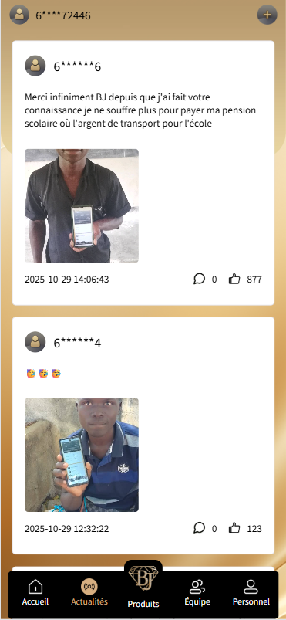
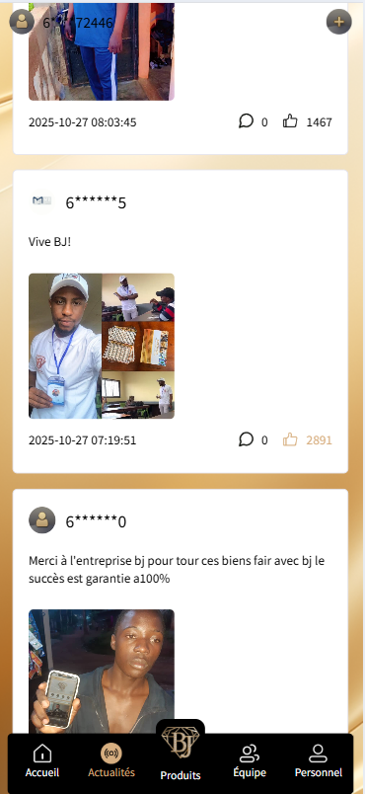
 |  |  |  |  |  |  |  |  |  |  | 个人充值一次 赠送一次抽奖机会 |  | 邀请5人获得转一次机会/日转5次 |  |  |  | 概率
 |  |  |  |  |  |  |  |  |  |  |  |  | 积分转盘奖励 按当天转的次数 每天凌晨刷新 中奖后重新计算次数 |  | 100XAF |  | 15.00%
 |  |  |  |  |  |  |  |  |  |  |  |  |  |  | 100000XAF |  | 0.10%
 |  |  |  |  |  |  |  |  |  |  |  |  |  |  | 36000XAF |  | 0.30%
 |  |  |  |  |  |  |  |  |  |  |  |  |  |  | 200XFA |  | 2.00%
 |  |  |  |  |  |  |  |  |  |  |  |  |  |  | 智能手表 |  | 1.50%
 |  |  |  |  |  |  |  |  |  |  |  |  |  |  | 5000XAF |  | 1.20%
 |  |  |  |  |  |  |  |  |  |  |  |  |  |  | 充电宝 |  | 1.80%
 |  |  |  |  |  |  |  |  |  |  |  |  |  |  | 600XAF |  | 5.00%
 |  |  |  |  |  |  |  |  |  |  |  |  |  |  | 安卓手机 |  | 2.50%
 |  |  |  |  |  |  |  |  |  |  |  |  |  |  | 300XAF |  | 8.00%
 |  |  |  |  |  |  |  |  |  |  |  |  |  |  | 1000XAF |  | 3.00%

 |  | 任务组1 |  | 完成LV2五个人的邀请，奖励300XAF |  |  |  |  | 注意：活动进度每周重置为零， 每个任务下方都会显示进度条。 受邀成员只有在充值租借产品后才能看到邀请 完成状态和进度条。
 |  |  |  | 完成LV2十个人的邀请，奖励800XAF
 |  |  |  | 完成LV2十五人的邀请，奖励1500XAF
 |  |  |  | 完成LV2三十人的邀请，奖励3000XAF

 |  | 任务组2 |  | 完成了LV1十人的邀请，奖励500XAF
 |  |  |  | 完成了LV1二十人的邀请，奖励1000XAF
 |  |  |  | 完成了LV1三十人的邀请，奖励1500XAF
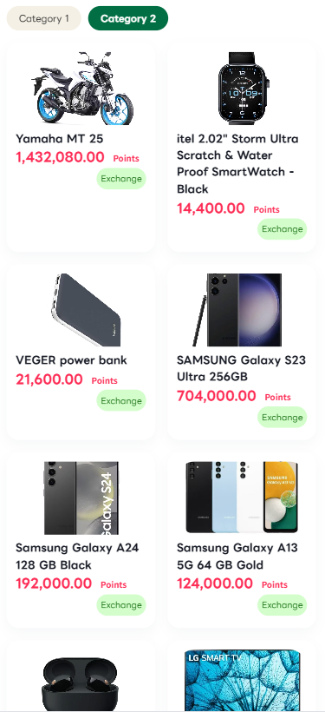
 |  |  |  | 完成了LV1六十人的邀请，奖励3000XAF

 |  |  | 任务类型 |  |  | 奖励 |  |  |  | 积分兑换 |  |  | 物品
 |  | 任务中心 | 充值 |  |  | 获得1000个积分。 |  |  |  | 3000 |  |  | 300XAF
 |  |  | 每日签到 |  |  | 获得1积分 |  |  |  | 500 |  |  | 50XAF
 |  |  | 每周新增成员 |  |  | 50积分 |  |  |  | 1432080 |  |  | 雅马哈MT25
 |  |  | 每周充值 |  |  | 3000积分 |  |  |  | 144000 |  |  | storm Ultra
 |  |  | 邀请1名LV1级成员 |  |  | 10积分 |  |  |  | 21600 |  |  | VEGER POWER BANK
 |  |  | 邀请1名LV1级成员充值 |  |  | 100积分 |  |  |  | 704000 |  |  | SAMSUNG S23
 |  |  | 邀请5名LV1级成员充值 |  |  | 500优惠券+10积分 |  |  |  | 192000 |  |  | SAMSUNG A24
 |  |  | 邀请10名LV1级成员充值 |  |  | 1000优惠券+20积分 |  |  |  | 124000 |  |  | SAMSUNG A13
 |  |  | 邀请15名LV1级成员充值 |  |  | 1500优惠券+30积分 |  |  |  | 8000 |  |  | PRO 5s earbud top
 |  |  | 邀请30名LV1级成员充值 |  |  | 3000优惠券+50积分 |  |  |  | 184000 |  |  | LG TV 32
 |  |  | 邀请50名LV1级成员充值 |  |  | 5000优惠券+100积分

 |  |  | 优惠券可用于充值时使用进行抵扣减金额。

